상품제안서
에코보틀 350 | 상품코드: S12407

 |  |  |  |  |  |  | 02-713-8555 | www.synergygift.co.kr
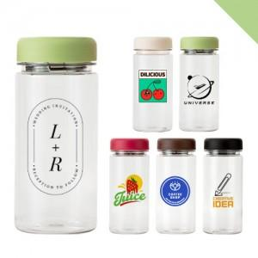

【상세/제작정보】 | <p>*50개 주문마다 캡색상 선택 가능합니다*</p>

【인쇄/포장옵션】 | 실크 / 포장지포장

【공급단가】 | 수량 | 100~ | 500~ | 1,000~ | 3,000~ | 5,000~
*VAT별도 | 단가 | 1,750원 | 1,720원 | 1,680원 | 1,620원 | 1,550원

【상품 URL】 | https://www.synergygift.co.kr:443/src/goods_detail.php?gdno=17705

